开发环境推荐
一 | 从https://spring.io/tools 下载Spring Boot对应的开发工具
 | SPRING TOOL SUITE™

二 | 下载JDK
 | http://www.oracle.com/technetwork/java/javase/downloads/index.html

三 | 分别安装或解压jdk和STS，启动

 | 导入项目
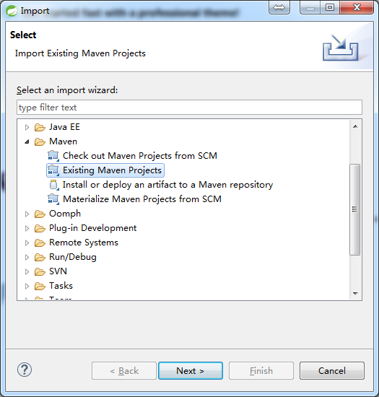
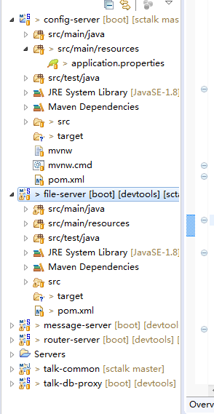

四 | 准备DB服务器和Redis服务器
 | 安装数据库Mysql或PostgreSQL，并且通过/doc/tt_java_open.sql或/doc/tt_java_open-pg.sql创建对应的表

五 | 修改各项目的配置文件，各参数的具体作用请参考Spring Boot相关基础教程，这里不作过多说明

六 | 启动config-server

 | *可通过启动配置，指定运行时的端口等参数
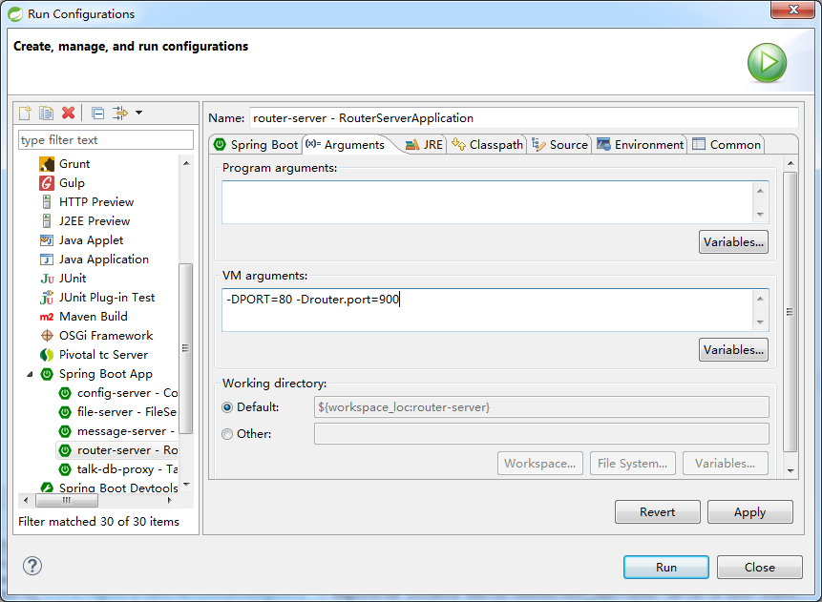

七 | 启动其他服务

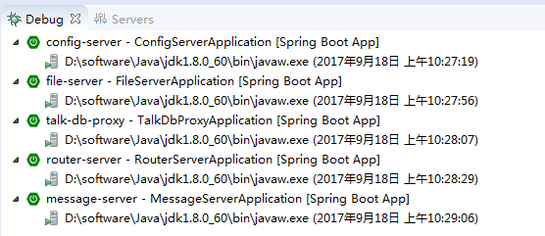

 | 这里把TT的login-server放到了router-server里，所以运行起来，效果是这样的

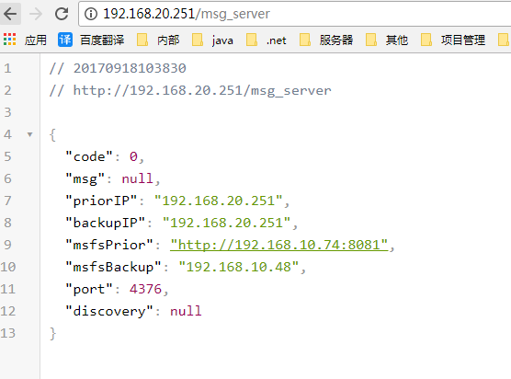

 |  | 其中192.168.20.251将作为消息服务器IP,端口号为4376（自动分配的）

八 | 通过客户端进行连接，这里为了截图方便，使用了PC端的程序

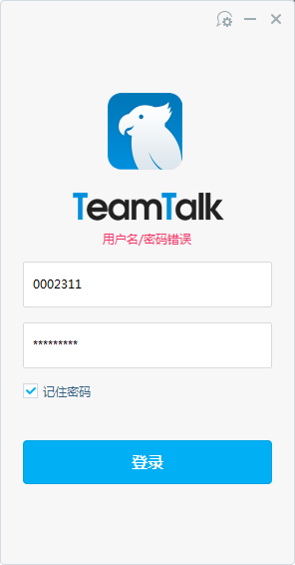
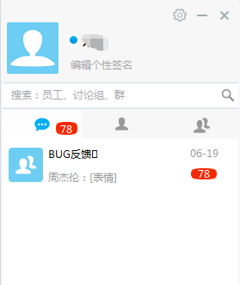

 | 注意事项：
 |  | 请使用JDK1.8，另外设置workspace的默认编码为UTF8

